Aide
Comment remplir l'annexe Plan de financement ?

Cette annexe est composée de quatre onglets interdépendants :
 | 1/ dépenses prévisionnelles
 | 2/ ressources
 | 3/ frais de personnel
 | 4/ ventilation par années

Dans chaque onglet, le porteur de projet peut insérer de nouvelles lignes lorsque cela s'avère nécessaire. Les formules toutefois sont pré-définies et ne peuvent pas être modifiées.
Des explications précises sur les modalités de justifications des dépenses et des ressources (et notamment des formules de calculs) sont disponibles dans les fiches pratiques du Guide du porteur.

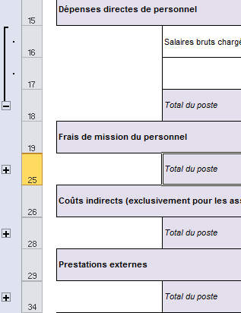
Dans la plupart des onglets, il est possible : |  |  | 1/ de développer ou réduire des champs en cliquant sur les "+" apparaissant à gauche de l'écran :

 |  |  | Cette fonctionnalité permet d'obtenir des tableaux synthétiques.

 |  | 2/ De sélectionner une réponse parmi une liste déroulante de choix. Dans ce cas, un commentaire en jaune apparaît pour vous indiquer la réponse attendue. Pour sélectionner une des options de la liste, cliquer sur la flèche apparaissant en bas à droite de la cellule.

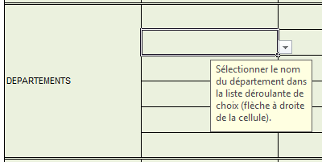

Dans certains onglets, des montants sont renseignés automatiquement lorsque les autres sont remplis. Par exemple :

La ligne dépenses directes de personnel est renseignée automatiquement à partir de l'onglet "frais de personnel". Aucun montant ne peut être saisi à la main dans cette case.

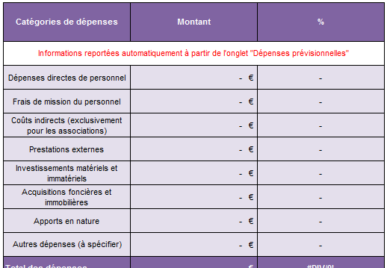

La partie "dépenses" de l'onglet "ressources" est automatiquement renseignée à partir des informations issues de l'onget "dépenses prévisionnelles" :

N'hésitez pas à vous appuyer sur votre animateur référent sur le Massif central, ainsi que l'instructeur FEDER du GIP Massif central pour les points les plus complexes de votre demande de subvention.

Dépenses prévisionnelles

 | Intitulé de l'opération |  |  |  | Annexe 1 : Plan de financement Programmation FEDER Massif central 2014-2020 Convention interrégionale du Massif central
 | Bénéficiaire
 | N° administratif du dossier
 | Dates de début et de fin de l'opération |  |  |  | Cadre règlementaire : Programme Opérationnel Interrégionnal FEDER Massif central 2014-2020, Convention interrégionale du Massif central

Onglet 1 - Tableau récapitulatif des dépenses prévisionnelles de l'opération

Le montant des dépenses est déclaré : |  | -

 |  |  |  |  |  |  | Ventilation par action (le cas échéant) |  |  |  | A renseigner par le service instructeur (lors de l'instruction du dossier)
Poste de dépenses | Sous catégories de dépense | N° de facture ou de devis | Coût unitaire (reporter le coût unitaire, sa méthode de calcul le cas échéant et sa nature (prestation, barème kilométrique, forfait repas…)) | Nombre d'unités (Temps ou pourcentage prévisionnel consacré au projet, nombre de prestations prévues, nombre de KM parcourus, etc) | Explication de la base de calcul et de la clé de répartition retenue | Montant prévisionnel total | Action 1 | Action 2 | Action 3 | Action 4 | Montant proposé en vue de la programmation | Motif en cas d'écart (ex : dépenses inéligibles) | Postes de dépenses forfaitisées : O/N
Dépenses directes de personnel
 | Salaires bruts chargés |  |  |  | Cf onglet "Frais de personnel" | - €
 | Total du poste |  |  |  |  | - € | - € | - € | - € | - € | - €
Frais de mission du personnel
 | Déplacements transports en commun
 | Déplacements véhicules personnels ou de service
 | Location de voiture spécifique à l'action
 | Frais d'essence pour la location voiture spécifique à l'action
 | Repas
 | Nuitées
 | Péages

 | Total du poste |  |  |  |  | - € | - € | - € | - € | - € | - €
Coûts indirects
 | Taux forfaitaire (associations exclusivement - hors fonds Etat) |  |  | 15% des dépenses directes de personnel (ligne 17)

 | Total du poste |  |  |  |  | - € | - € | - € | - € | - € | - €
Prestations externes
 | Communication

 | Conseil

 | Etudes

 | Total du poste |  |  |  |  | - € | - € | - € | - € | - € | - €
Investissements matériels et immatériels

 | Total du poste |  |  |  |  | - € | - € | - € | - € | - € | - €
Acquisitions foncières et immobilières

 | Total du poste |  |  |  |  | - € | - € | - € | - € | - € | - €
Apports en nature
 | Bénévolat, mise à disposition gracieuse de personnel, prêt de salle, etc

 | Total du poste |  |  |  |  | - € | - € | - € | - € | - € | - €
Autres dépenses (à spécifier)
 | Frais préparatoires |  |  |  | dans la limite de 10% du coût total éligible du projet (hors frais préparatoires)

 | Total du poste |  |  |  |  | - € | - € | - € | - € | - € | - €
TOTAL dépenses prévisionnelles |  |  |  |  |  | - € | - € | - € | - € | - € | - €

 | Prise en compte des frais
 | Les frais de personnel : | -

 | Les frais kilométriques : | -

 | Les autres frais de déplacement (péages, transport en commun, etc.) : | -

 | Les repas : | -

 | Nuitées : | -

 | frais de structure : | -

